Zellen kopieren
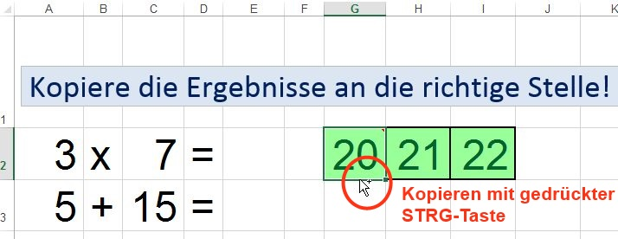
Kopiere die Ergebnisse an die richtige Stelle!

 |  |  |  |  | 21

14 | + | 7 | = | richtig!

30 | - | 9 | = | richtig!

15 | + | 6 | = | richtig!
Beim Verschieben und beim Kopieren wird auf den Zellenrand geklickt!

weitere Möglichkeiten:
- Markiere die Zelle, die kopiert werden soll
- Drücke Strg+c (Kopieren)
- Markiere die Zelle, wohin eingefügt werden soll
- Drücke Strg+v (Einfügen)
oder
- Markiere die Zelle, die verschoben werden soll
- Registerkarte Start -
- Markiere die Zelle, wohin
eingefügt werden soll
- Registerkarte Start

Zellen verschieben
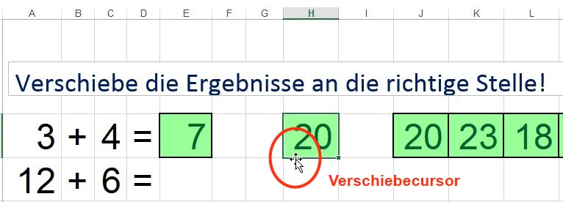
Verschiebe die Ergebnisse an die richtige Stelle!

3 | + | 4 | = | richtig! | 18 | 7 | 13

12 | + | 6 | = | richtig!

8 | + | 5 | = | richtig!

Beim Verschieben und beim Kopieren wird auf den Zellenrand geklickt!

weitere Möglichkeiten:
- Markiere die Zelle, die verschoben werden soll
- Drücke Strg+x (Ausschneiden)
- Markiere die Zelle, wohin eingefügt werden soll
- Drücke Strg+v (Einfügen)
oder
- Markiere die Zelle, die verschoben werden soll
- Registerkarte Start -
- Markiere die Zelle, wohin
eingefügt werden soll
- Registerkarte Start

